Sheet1
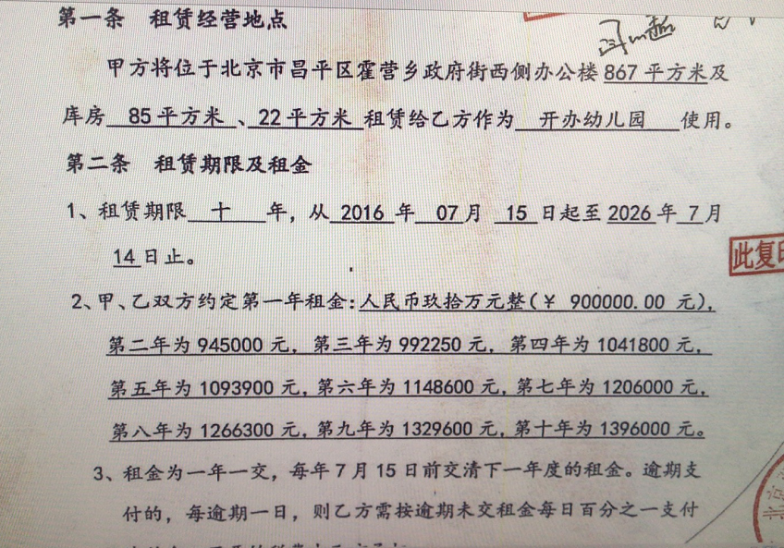
用途 | 租赁面积 | 租金（年） | 单位租金 |  | 市场租金
商业 | 867 | 1093900 | 3.08 |  | 4.5
仓储 | 107 |  |  |  | 3.15
 |  | 折算1-2层商业租金 | 3.33 |  | 3.825
 |  | （867*+107）*365=1093900

 | 1093900 | 1 | 1972143
0.050004570802 | 1148600 | 2 | 2031307.29
0.049973881247 | 1206000 | 3 | 2092246.5087
0.05 | 1266300 | 4 | 2155013.904
0.049988154466 | 1329600 | 5 | 2219664.3211
0.049939831528 | 1396000 | 6 | 2286254.2507
 | 7440400 | 3.9186192876 | 12756629.274 | 3.3959148793

